List1
PŘÍLOHA č. 6 - ROZPOČET DODÁVKY
č. položky | Vybavení | Počet kusů | Grafické znázornění | Cena za kus bez DPH (Kč) | Cena celkem bez DPH (Kč)
1 | Kontejner čtyř zásuvkový, uzamykatelný | 1 |  | 0.00 | 0.00
2 | Nízká skříň s policemi 800x400x1080 mm | 1 |  | 0.00 | 0.00
3 | Policová skříň s dveřmi 800x400x1905 mm | 1 |  | 0.00 | 0.00
4 | Policový regál 800x400x1905 mm | 1 |  | 0.00 | 0.00
5 | Kartotéka A4, 5 zásuvek, 460x620x1620 | 1 |  | 0.00 | 0.00
6 | Vysoká skříň 500x1800x300 mm | 1 |  | 0.00 | 0.00
7 | Rohový psací stůl 1700x1700 mm | 1 |  | 0.00 | 0.00
8 | Rovný pracovní stůl 1600x800x750 mm | 1 |  | 0.00 | 0.00
9 | Spodní dřezová skříň 800x830x570 mm | 1 |  | 0.00 | 0.00
10 | Spodní skříň 600x830x570 mm | 1 |  | 0.00 | 0.00
11 | Kuchyňská pracovní deska tl. 38 mm, délka 1400 mm | 1 |  | 0.00 | 0.00
12 | Kuchyňská horní skříňka 800x386x400 mm | 1 |  | 0.00 | 0.00
13 | Kuchyňská horní skříňka 600x386x400 mm | 1 |  | 0.00 | 0.00
14 | Konferenční stolek 60x60 cm | 1 |  | 0.00 | 0.00
15 | Led světlo pod horní skříňku 624x32x45 mm | 1 |  | 0.00 | 0.00
16 | Dřezová baterie | 1 |  | 0.00 | 0.00
17 | Kuchyňský dřez s příslušenstvím (výpusť, sifon, příchytky) (antracit) | 1 | 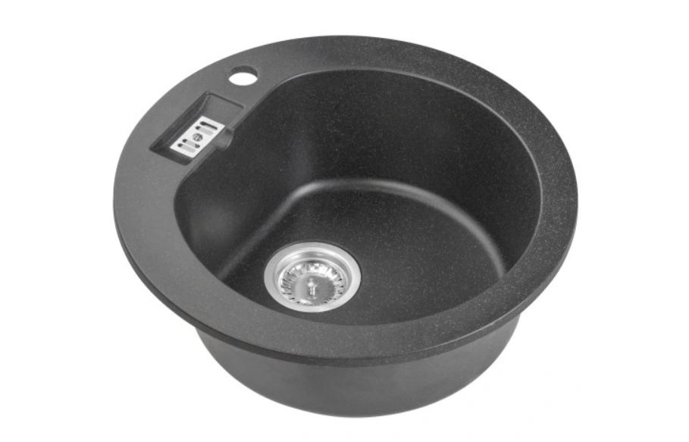 | 0.00 | 0.00
18 | Obdélníkový stůl, 1800x800 mm, podnož kov | 1 |  | 0.00 | 0.00
19 | Dvoudveřová šatní skříň, 810x520x1680 mm | 1 |  | 0.00 | 0.00
20 | Spodní skříň 400x830x570 mm | 1 |  | 0.00 | 0.00
21 | Kuchyňská horní skříňka 400x386x400 mm | 1 |  | 0.00 | 0.00
22 | Kuchyňská pracovní deska tl. 38 mm, délka 1200 mm | 1 |  | 0.00 | 0.00
23 | Rovný psací kancelářský stůl 1400x800 mm | 1 |  | 0.00 | 0.00
24 | Šatní skříňka, 2 – dveřová, 1850x600x500 mm | 1 |  | 0.00 | 0.00
25 | Konfereční stůl, 1050x650x460 mm | 1 |  | 0.00 | 0.00
26 | Dřevěný regál lamino 2200x1200x400 mm | 1 |  | 0.00 | 0.00
27 | Rohový regálový systém 2x2000x1000x400 mm | 1 | 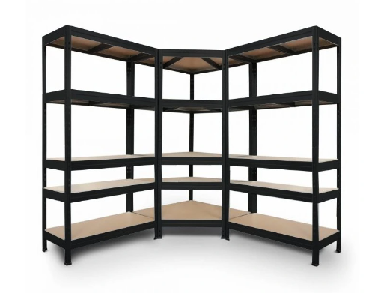 | 0.00 | 0.00
28 | Šatní lavice 1000x420x360 mm | 1 |  | 0.00 | 0.00
29 | Rovný psací kancelářský stůl 1800x800 mm | 1 |  | 0.00 | 0.00
30 | Kuchyňský dvojdřez nerez | 1 |  | 0.00 | 0.00
31 | Vestavěná skříň 4 dílná s jednou policív každém díle, s vnitřním rámem, s uzamyktelnými díly 3000x600x450 mm | 1 |  | 0.00 | 0.00
CENA CELKEM ZA NABÍDKU bez DPH |  |  |  |  | 0.00 | 1.21
DPH 21% |  |  |  |  | 0.00
CENA CELKEM ZA NABÍDKU s DPH |  |  |  |  | 0.00
Specifikace:
Dřevěný materiál mobiliáře je barevné lamino. Pracovní deska kuchyňské linky je postforming.
Obrázky jsou pouze ilustrační.

